Summary
Category | Count
Passed | 3
Failed | 0
Skipped | 0
Total | 5
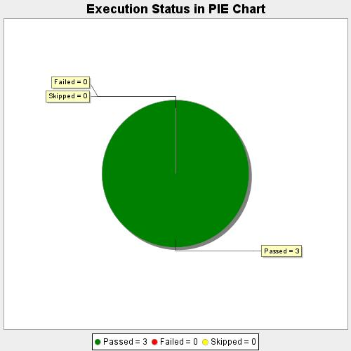
Start Time | 2020-08-12T21:45:34 IST
End Time | 2020-08-12T21:48:05 IST
Duration | 151147 ms

